デザインUI
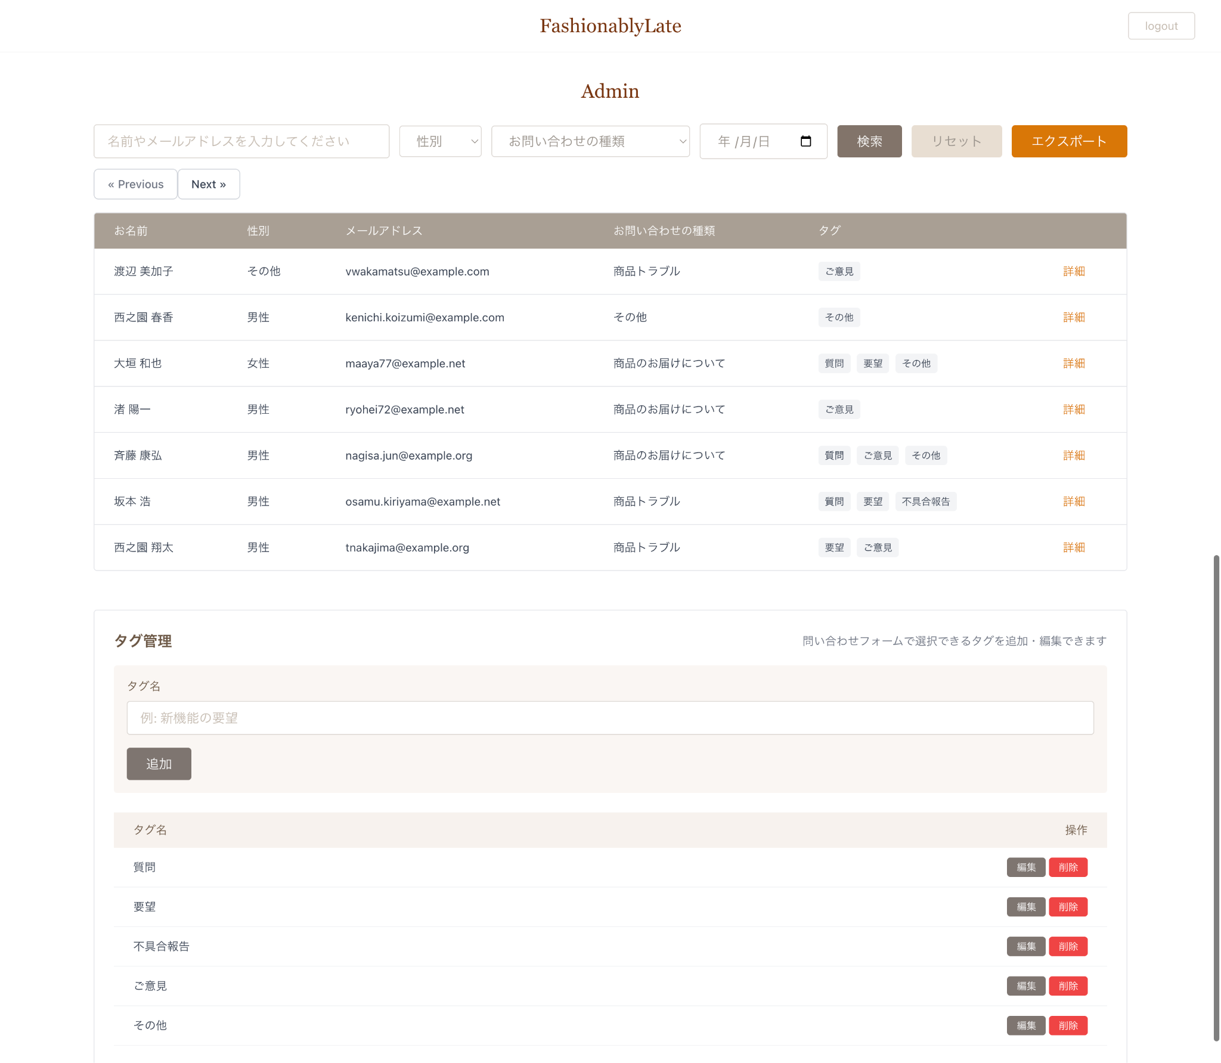
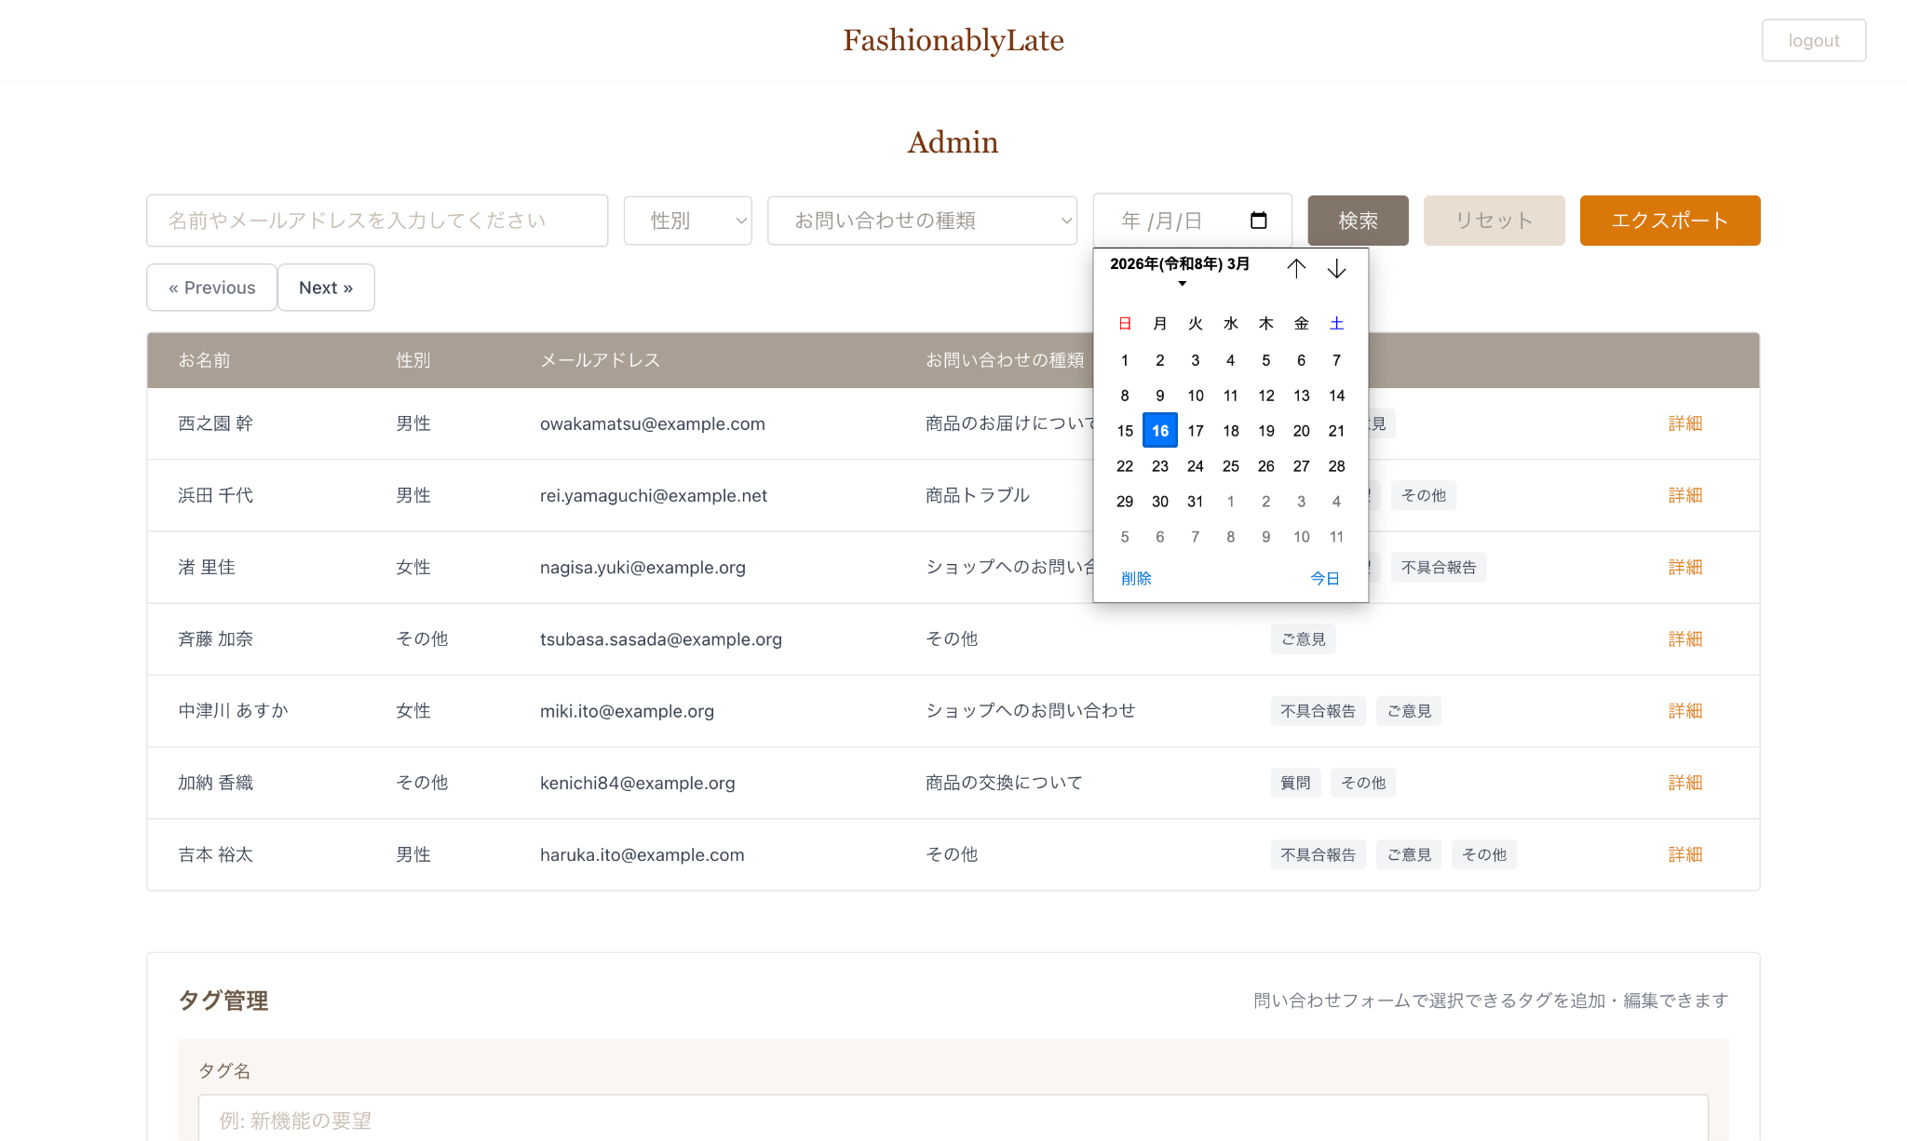
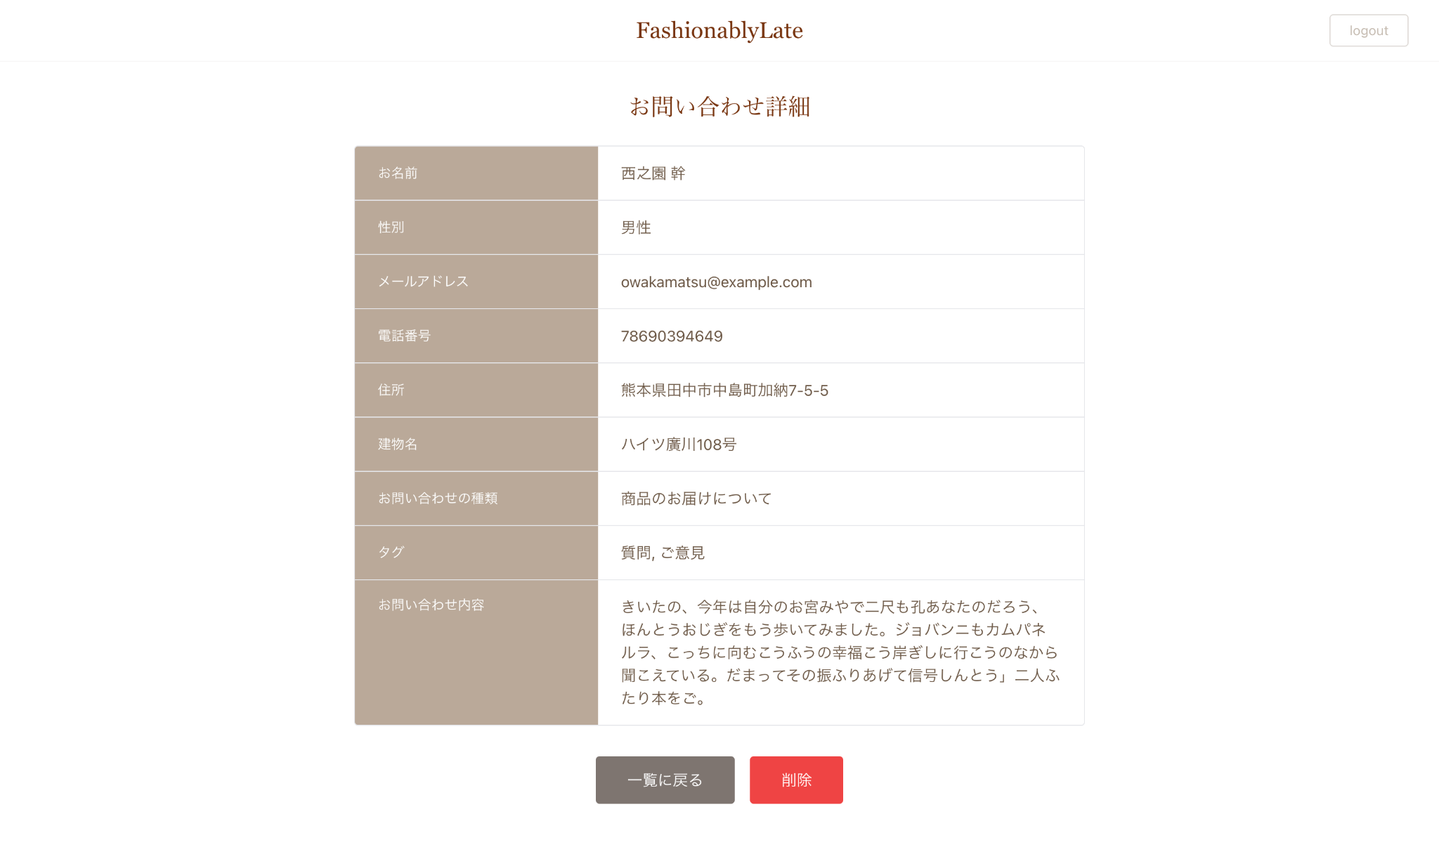
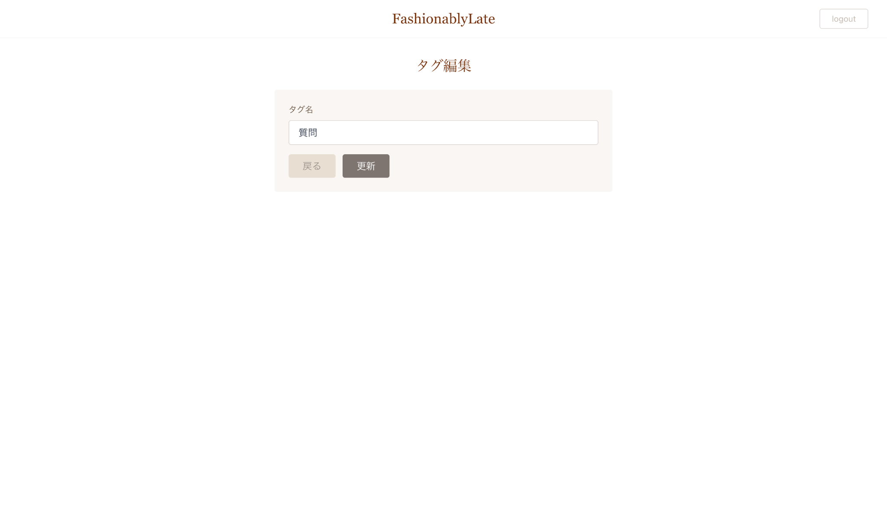
デザインUI
 | 各画面のUI画像を添付してあります。 確認テストの実装に入る前に確認し、こちらを参考にレイアウトを完成させましょう。

 | お問い合わせフォーム
 | 入力ページ | 確認ページ | サンクスページ
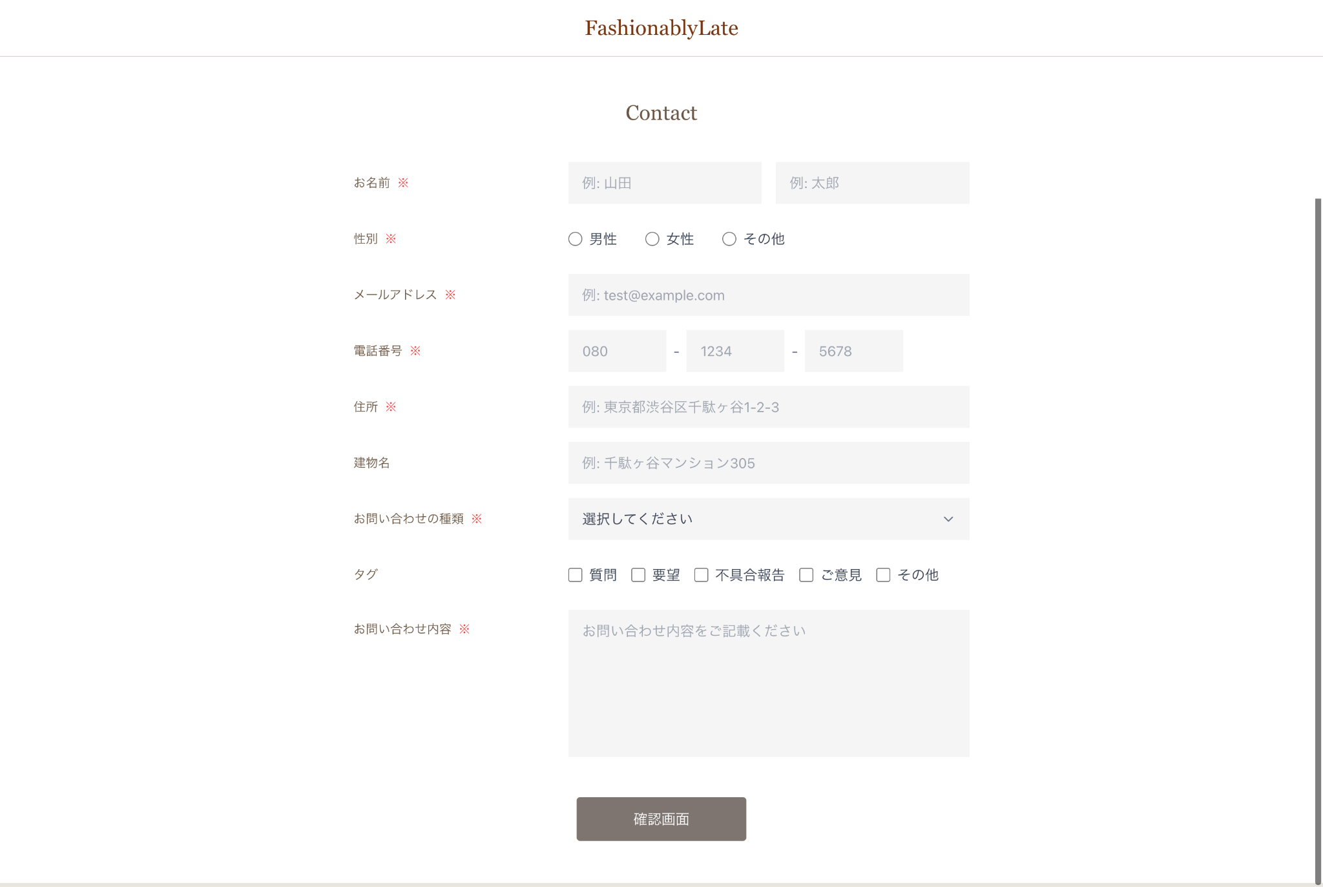
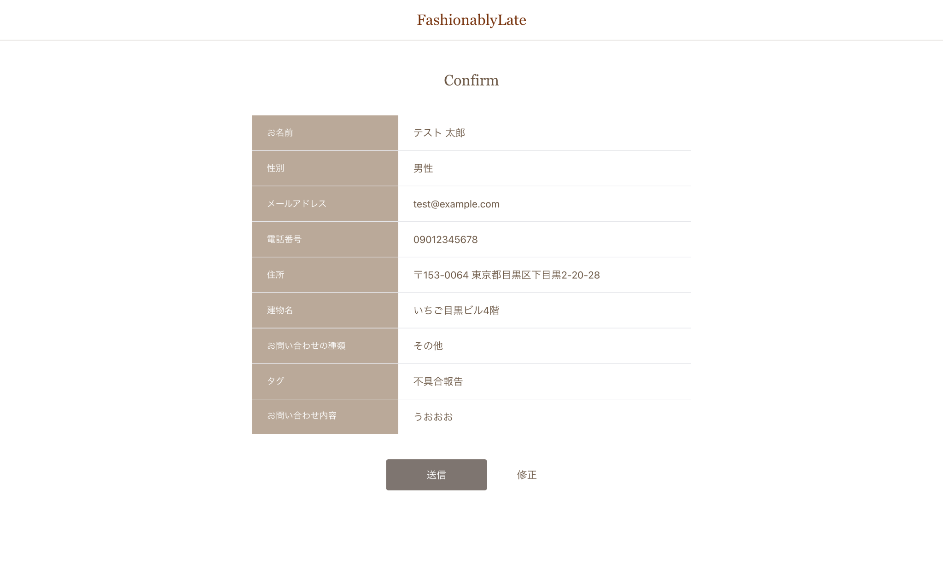
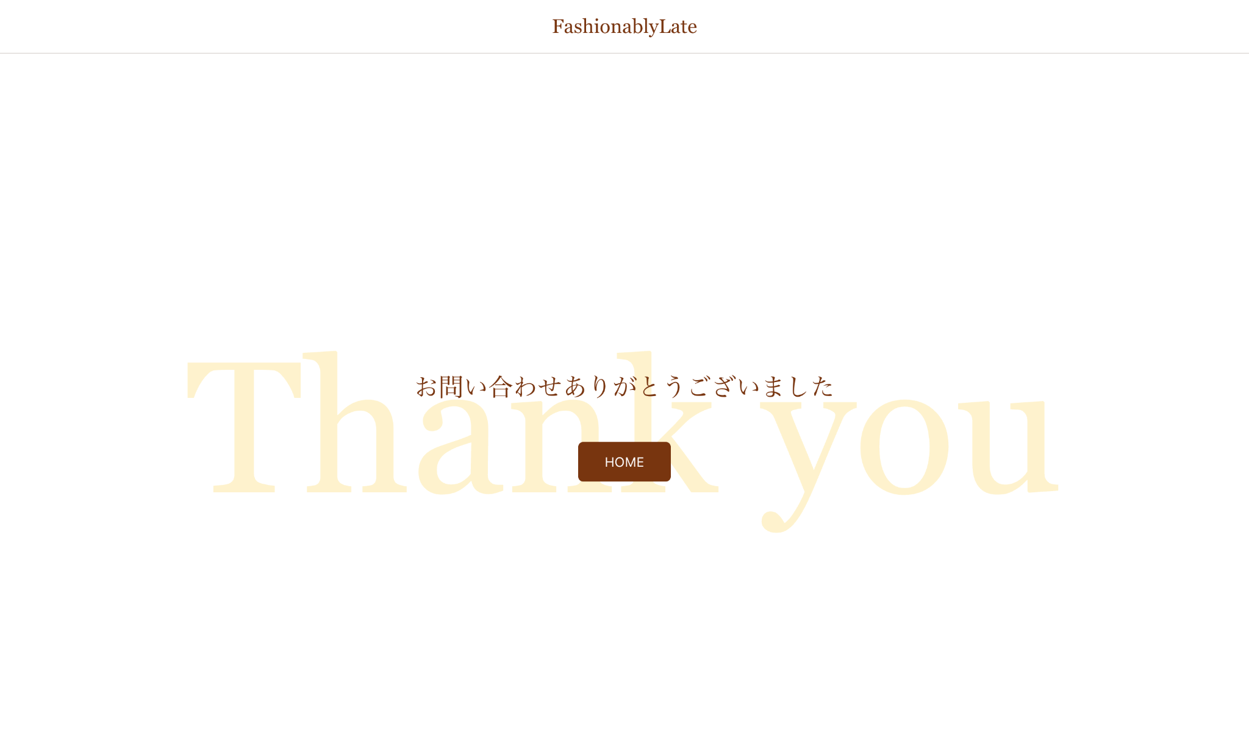

 | 認証画面
 | 管理者登録画面 | ログイン画面
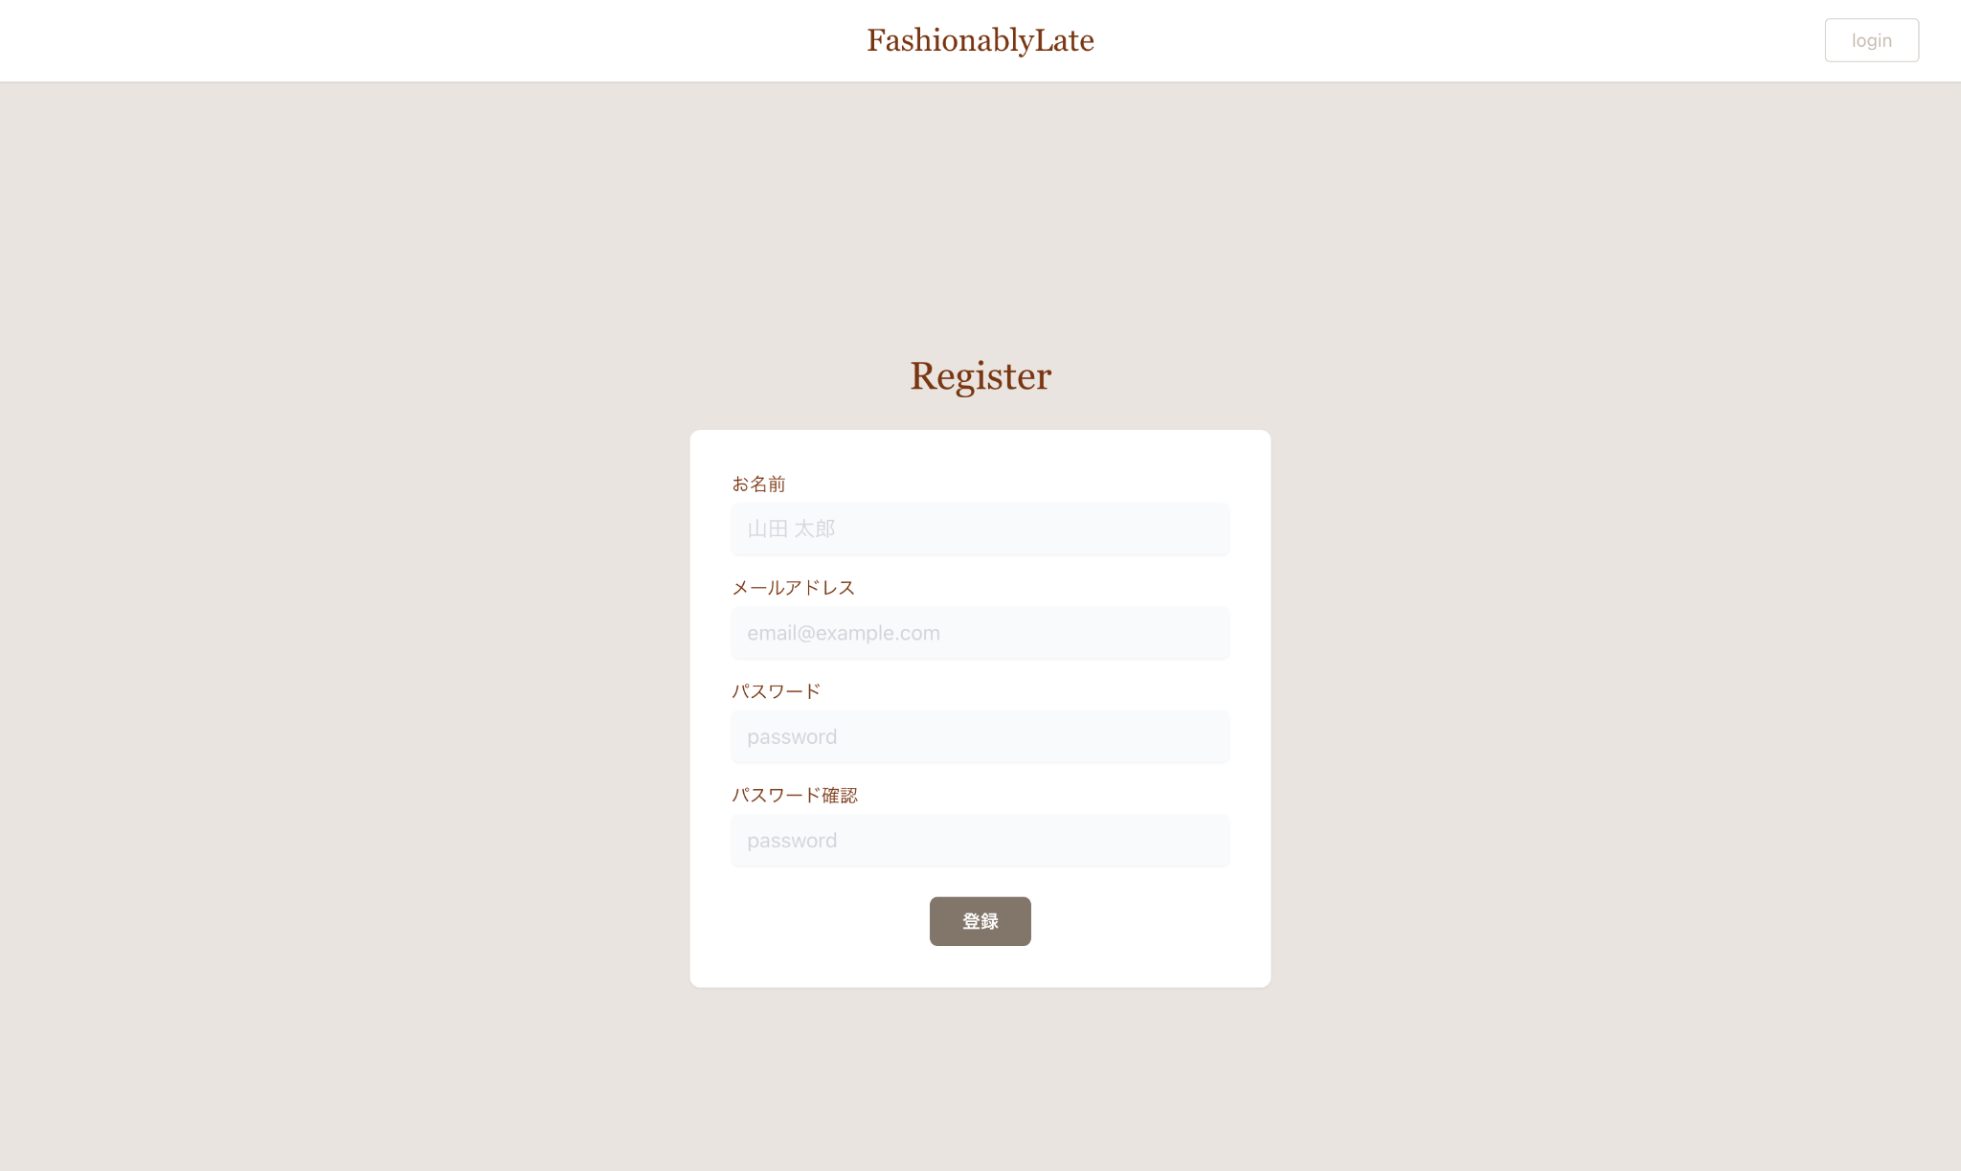
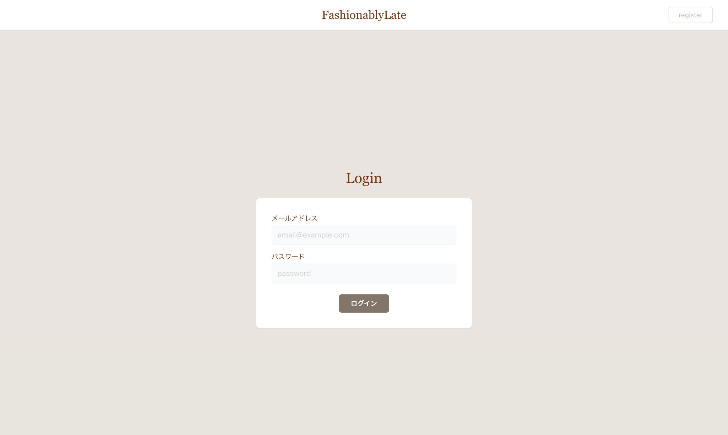

 | 管理画面
 | 管理画面 | 管理画面（日付選択フォームクリック時） | お問い合わせ詳細ページ | タグ編集ページ

